GRU Prediction for 7 Days
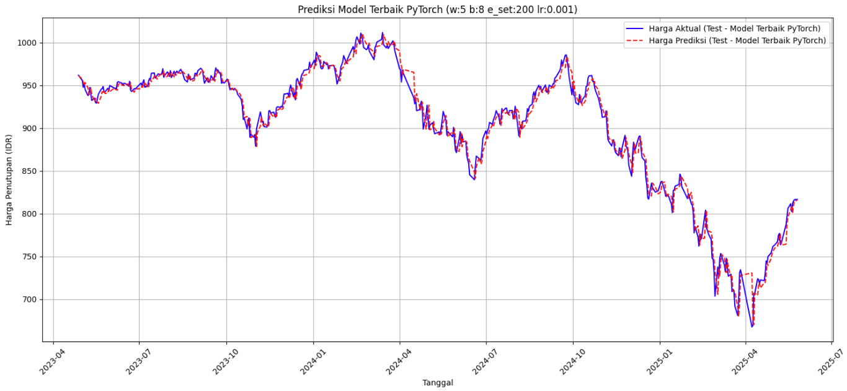
--- Prediksi 7 Hari ke Depan dengan Model Terbaik (PyTorch) ---
Menggunakan model terbaik dengan parameter:
Window Size: 5, Batch Size: 8, Epochs Set: 200, Learning Rate: 0.001
Memuat ulang data dan scaler untuk window_size: 5...
Mengunduh data untuk window_size: 5 (PyTorch)...
Memuat model dari: tuning_outputs_pytorch\best_model_pt_w5_b8_e200_lr0001.pth
Mengunduh data untuk window_size: 5 (PyTorch)...

Prediksi harga penutupan ^JKLQ45 untuk 7 hari trading ke depan:
2025-05-28: IDR 815.44 2025-05-29: IDR 814.71 2025-05-30: IDR 814.18 2025-06-02: IDR 813.87 2025-06-03: IDR 813.59 2025-06-04: IDR 813.25 2025-06-05: IDR 812.89

